Sheet1
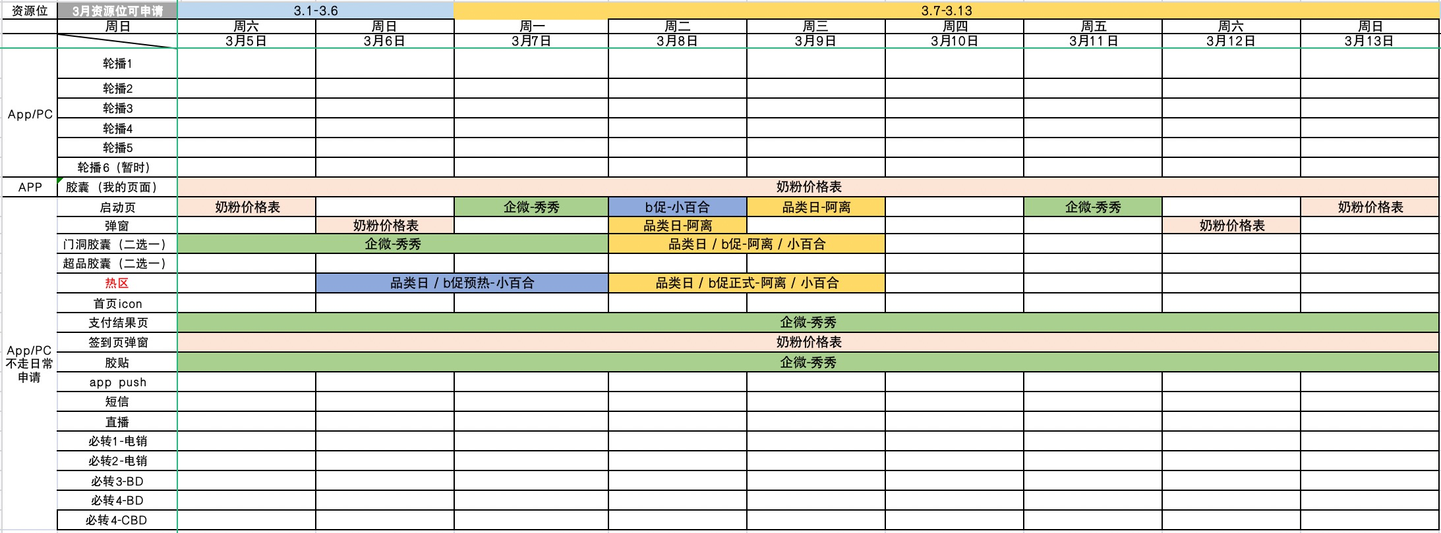
一、奶粉价格表-首单返利数据（初级测试组）
背景：针对初级2个测试组门店，在小程序首次下单奶粉，可享受返利
1.整体数据（2个测试组）： 1）2.17-2.28期间，奶粉价格表总下单门店数107家（去重），奶粉GMV19.8万，小程序80%的奶粉下单门店来源于奶粉价格表，奶粉GMV占96% 2）其中2.24A大促期间的下单门店数和GMV增长明显，单日下单门店数30个，GMV6.6万； 3）小程序二次复购奶粉门店数占比31%，32个门店； 4）首单返利费用：总花费681元，费率0.34%；
2.对比数据（浙沪2组）：首单返利活动上线后，整体数据表现正向，打开门店数提升幅度较小，首单返利政策3月需要做持续push； 加购门店数、下单门店数、GMV环比增长明显，加购门店数环比提升75%，下单门店数环比提升162%，GMV环比提升215%，但打开门店数增长不明显，环比增长13%，需要在企微群发动作上做优化，引导门店点击；
3.action：首单返利政策3月份持续push
1）电销3月持续做奶粉价格表首单返利政策的介绍和引导；
2）奶粉价格表企微群发优化，未完成小程序首单门店做首单返利利益点透传；
3）app资源覆盖
【整体数据】奶粉价格表&小程序数据（2个初级测试组）
日期 | 奶粉价格表 |  |  |  |  |  | 小程序
 | 打开门店数 | 加购门店数 | 下单门店数 | 下单GMV | 加购率 | 下单率 | 下单奶粉门店数 | 下单奶粉GMV | 价格表下单门店数占比 | 价格表GMV占比
20220217 | 247 | 62 | 14 | 28万 | 25% | 5.7% | 19 | 29万 | 74% | 96%
20220218 | 236 | 73 | 10 | 13万 | 31% | 4.2% | 11 | 13万 | 91% | 101%
20220219 | 31 | 16 | 4 | 07万 | 52% | 12.9% | 4 | 07万 | 100% | 100%
20220220 | 25 | 14 | 5 | 10万 | 56% | 20.0% | 5 | 10万 | 100% | 100%
20220221 | 407 | 105 | 10 | 15万 | 26% | 2.5% | 10 | 14万 | 100% | 101%
20220222 | 148 | 40 | 9 | 18万 | 27% | 6.1% | 11 | 18万 | 82% | 101%
20220223 | 400 | 92 | 7 | 10万 | 23% | 1.8% | 10 | 11万 | 70% | 85%
20220224 | 301 | 84 | 30 | 66万 | 28% | 10.0% | 43 | 68万 | 70% | 97%
20220225 | 44 | 18 | 2 | 03万 | 41% | 4.5% | 3 | 04万 | 67% | 78%
20220226 | 26 | 11 | 3 | 07万 | 42% | 11.5% | 4 | 08万 | 75% | 85%
20220227 | 62 | 21 | 10 | 16万 | 34% | 16.1% | 11 | 17万 | 91% | 96%
20220228 | 33 | 19 | 3 | 04万 | 58% | 9.1% | 3 | 04万 | 100% | 102% | 花费 | 费率
总计 | 1960 | 555 | 107 | 196万 | 28% | 5% | 134 | 203万 | 80% | 96% | 681 | 0.34%
 |  |  |  |  |  | 去重门店数 | 102
 |  |  |  |  |  | 复购门店占比 | 31%

【对比数据】奶粉价格表&小程序数据（初级2组-浙沪）
日期 | 奶粉价格表 |  |  |  |  |  | 小程序
 | 打开门店数 | 加购门店数 | 下单门店数 | 下单GMV | 加购率 | 下单率 | 下单奶粉门店数 | 下单奶粉GMV | 价格表下单门店数占比 | 价格表GMV占比
20220210 | 212 | 39 | 1 | 04万 | 18% | 0.5% | 3 | 07万 | 33% | 67%
20220211 | 142 | 22 | 3 | 03万 | 15% | 2.1% | 3 | 03万 | 100% | 101%
20220212 | 29 | 4 | 0 | 00万 | 14% | 0.0% | 1 | 00万 | 0% | 0%
20220213 | 9 | 4 | 0 | 00万 | 44% | 0.0% | 0 | 00万 | 0% | 0%
20220214 | 157 | 22 | 6 | 11万 | 14% | 3.8% | 6 | 11万 | 100% | 101%
20220215 | 20 | 4 | 0 | 00万 | 20% | 0.0% | 0 | 00万 | 0% | 0%
20220216 | 26 | 11 | 3 | 02万 | 42% | 11.5% | 4 | 03万 | 75% | 80%
20220217 | 116 | 30 | 9 | 23万 | 26% | 7.8% | 13 | 23万 | 69% | 101%
20220218 | 122 | 30 | 4 | 09万 | 25% | 3.3% | 4 | 06万 | 100% | 147%
20220219 | 12 | 3 | 1 | 02万 | 25% | 8.3% | 1 | 02万 | 100% | 100%
20220220 | 12 | 5 | 1 | 01万 | 42% | 8.3% | 1 | 01万 | 100% | 101%
20220221 | 186 | 51 | 8 | 12万 | 27% | 4.3% | 8 | 12万 | 100% | 101%
20220222 | 58 | 17 | 7 | 15万 | 29% | 12.1% | 9 | 14万 | 78% | 101%
20220223 | 169 | 50 | 4 | 06万 | 30% | 2.4% | 7 | 07万 | 57% | 77%
返利期间总计 | 937 | 271 | 71 | 04万 | 29% | 8% | 112 | 170万 | 63% | 2%
2.10-2.16（无首单返利） | 595 | 106 | 13 | 21万 | 18% | 2.2% | 17 | 23万 | 76% | 89%
2.17-2.23（有首单返利） | 675 | 186 | 34 | 68万 | 28% | 5.0% | 43 | 66万 | 79% | 103%
环比 | 13% | 75% | 162% | 229% | 55% | 131% | 153% | 185% | - | -
绝对值增长 | 80 | 80 | 21 | 47万 | 10% | 3% | 26 | 43万 | - | -

二.奶粉价格表企微群发数据（浙沪2组）
1.数据表现： 1）首单返利上线后GMV绝对值、转化率有提升，打开率没有提升，需要在引导门店点击上做优化； 2）1.24结合大促做了领券引导，gmv提升明显，直接通过奶粉价格表转化3w，占整体59%；
2.后续action：提升奶粉价格表打开率（方向：优惠券、好价）
1）联动资源：透传利益点引导门店点击，如首单返利、企微周四抽奖、平台大促、88会员等
2）小程序首图优化测试：透传利益点和门店偏好品，用以品选店方式圈店分发价格表 |  |  |  | 我的页面-浮层资源
3）千人千面奶粉文本抓品逻辑优化：增加降价因子
4）圈店逻辑优化
 |  |  |  | 需要再补充一个点击-登陆-奶粉价格表曝光的数据——安泽一起看数据
奶粉价格表企微群发数据（初级浙沪2组）——只统计当日群发的数据 |  |  |  |  |  |  |  |  |  |  |  | 群发引导下单占比
日期 | 时间节点 | 预约发送门店数 | 成功发送门店数 | 点击门店数 | 下单门店数 | GMV | 触达率 | 打开率 | 打开转化率 | 群发圈店 | 群发动作 | GMV占比 | 下单门店数占比
20220210 |  | 5620 | 5473 | 192 | 1 | 04万 | 97.4% | 3.5% | 0.5% | 全量 |  | 100% | 91%
20220211 |  | 5596 | 5441 | 132 | 3 | 03万 | 97.2% | 2.4% | 2.3% | 全量 |  | 100% | 93%
20220214 | 大促 | 5672 | 5511 | 138 | 6 | 11万 | 97.2% | 2.5% | 4.3% | 全量 |  | 100% | 88%
20220217 | 首单返利活动上线 | 2902 | 2789 | 48 | 2 | 11万 | 96.1% | 1.7% | 4.2% | 剔除所有跨境门店（把部分头部大贸奶粉门店剔除了） | 首单政策图文引导 | 48% | 41%
20220218 |  | 4758 | 4563 | 94 | 4 | 09万 | 95.9% | 2.1% | 4.3% | 剔除跨境头部门店，保留有大贸奶粉需求的跨境中尾部门店 | 首单政策图文案引导 | 100% | 77%
20220221 |  | 4771 | 4599 | 140 | 3 | 04万 | 96.4% | 3.0% | 2.1% |  |  | 35% | 75%
20220223 |  | 4800 | 4647 | 128 | 3 | 06万 | 96.8% | 2.8% | 2.3% |  |  | 98% | 76%
20220224 | 大促 | 4623 | 4492 | 129 | 15 | 30万 | 97.2% | 2.9% | 11.6% |  | 领券图文引导 | 59% | 68%
2.10-2.16日均（无首单返利） |  | 5629 | 5475 | 154 | 3 | 6161 | 97.3% | 2.8% | 2.2%
2.17-2.24日均（有首单返利） |  | 4371 | 4218 | 108 | 5 | 12114 | 96.5% | 2.6% | 5.0%
环比 |  | -22% | -23% | -30% | 62% | 97% | -1% | -9% | 131%
绝对值增长 |  | -1259 | -1257 | -46 | 2 | 5954 | -0.8% | -0.3% | 2.8%

三.App奶粉行情表
后续action：资源位导流，提高点击门店数
1.资源位覆盖：我的页面、签到页弹窗、开机屏、弹窗 |  |  | 和赵俊联动要资源位-改造后才能用
2.利益点测试：优惠券、降价标签、好价标签、行情标签、需求品的精准匹配

